상품제안서
아이리버 항균처리 충전 스마트스크롤 무소음 무선마우스 | 상품코드: S43984

 |  |  |  |  |  |  | 02-713-8555 | www.synergygift.co.kr
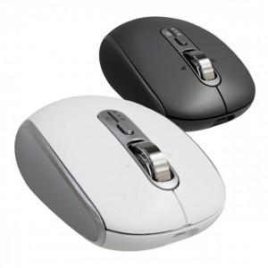

【상세/제작정보】

【인쇄/포장옵션】 | 실크, 레이저, 풀칼라 / 포장지포장

【공급단가】 | 수량 | 30~ | 100~ | 200~ | 300~ | 500~
*VAT별도 | 화이트 | 29,600원 | 27,900원 | 27,400원 | 26,900원 | 26,400원
 | 블랙

【상품 URL】 | https://www.synergygift.co.kr:443/src/goods_detail.php?gdno=43984

